Ejercicio de Clase
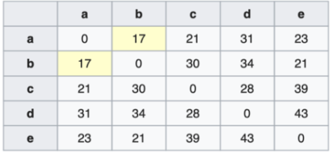

Encontramos la casilla con la menor distancia.
 | A | B | C | D | E
A | 0 | 17 | 21 | 31 | 23
B | 17 | 0 | 30 | 34 | 21
C | 21 | 30 | 0 | 28 | 39
D | 31 | 34 | 28 | 0 | 43
E | 23 | 21 | 39 | 43 | 0

Aplicamos el algoritmo del 'nearest point algorithm'
 | (A,B) | C | D | E
(A,B) | 0 | 21 | 31 | 21
C | 21 | 0 | 28 | 39
D | 31 | 28 | 0 | 43
E | 21 | 39 | 43 | 0

Encontramos los valores mínimos en la matriz
 | (A,B) | C | D | E
(A,B) | 0 | 21 | 31 | 21
C | 21 | 0 | 28 | 39
D | 31 | 28 | 0 | 43
E | 21 | 39 | 43 | 0

Aplicamos el algoritmo del 'neareast point algorithm'
 | ((A,B), C, E) | D
((A,B),C,E) | 0 | 28
D | 28 | 0

Composición final de los clusters:
(((A,B),C,E),D)

